Resultados - Ordenação
PONTIFÍCIA UNIVERSIDADE CATÓLICA DE CAMPINAS
Escola Politénica - Engenharia de Software
Fundamentos da Teoria da Computação e Análise de Algoritmos - Professor José Guilherme Picolo
ANÁLISE EXPERIMENTAL DOS ALGORITMOS DE ORDENAÇÃO

1. Identificação e ambiente de execução
Campo | Informação
Nome do aluno | Cauã Martinho da Silva
RA | 24003865
Linguagem de programação utilizada | Python
Sistema operacional | Windows 11
Processador | 11th Gen Intel(R) Core(TM) i5-11300H @ 3.10GHz (3.11 GHz)
Memória RAM | 8 GB
Link do GitHub com os códigos implementados | https://github.com/CauaMDS1/Lista-de-Exerc-cios-X---Complexidade-Algoritmos-de-Busca-e-Memoiza-o..git

2. Resultados experimentais
Algoritmo | Complexidade no caso médio | Tamanho do vetor | Execução 1 (s) | Execução 2 (s) | Execução 3 (s) | Tempo médio (s) | Desvio padrão (s) | Trocas ou movimentações
Quick Sort | O(n²) | 1,000 | 0.001292 | 0.001622 | 0.001386 | 0.001433 | 0.000170 | 5,553
Quick Sort | O(n²) | 10,000 | 0.017966 | 0.019006 | 0.020490 | 0.019154 | 0.001268 | 74,327
Quick Sort | O(n²) | 100,000 | 0.311558 | 0.327114 | 0.335913 | 0.324862 | 0.012333 | 1,000,564
Merge Sort | O(n log n) | 1,000 | 0.002037 | 0.001920 | 0.002685 | 0.002214 | 0.000412 | 19,952
Merge Sort | O(n log n) | 10,000 | 0.031330 | 0.028611 | 0.027519 | 0.029153 | 0.001963 | 267,232
Merge Sort | O(n log n) | 100,000 | 0.536738 | 0.451505 | 0.440084 | 0.476109 | 0.052816 | 3,337,856
Heap Sort | O(n log n) | 1,000 | 0.002881 | 0.002179 | 0.002229 | 0.002430 | 0.000392 | 9,104
Heap Sort | O(n log n) | 10,000 | 0.038176 | 0.042143 | 0.046654 | 0.042324 | 0.004242 | 124,107
Heap Sort | O(n log n) | 100,000 | 0.695716 | 0.557308 | 0.826520 | 0.693181 | 0.134624 | 1,574,540

Observação: Preencha os tempos das três execuções em segundos. Para algoritmos que não finalizarem em até 5 minutos, registre N/C nas execuções.

3. Gráfico comparativo

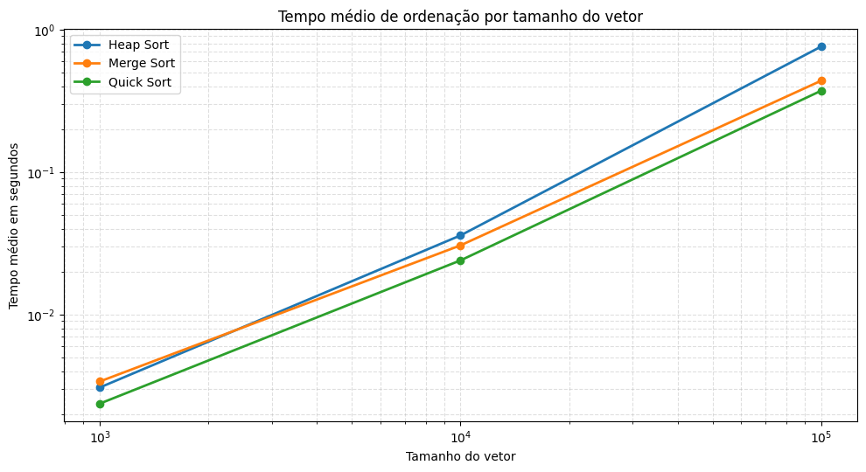

4. Análise dos resultados
Pergunta | Resposta
Os tempos obtidos ficaram coerentes com a complexidade teórica dos algoritmos? Explique. | Sim. Os tempos cresceram conforme o tamanho do vetor aumentou. Merge Sort e Heap Sort mantiveram comportamento compatível com O(n log n). Quick Sort tem pior caso O(n²), mas em vetores aleatórios costuma apresentar comportamento médio O(n log n), por isso também teve crescimento controlado nos testes.
A quantidade de trocas/movimentações acompanhou o crescimento do tempo de execução? Explique. | Sim, a quantidade de trocas ou movimentações cresceu junto com o tamanho da entrada. A relação não é perfeitamente proporcional ao tempo porque cada algoritmo possui custos internos diferentes, como recursão, uso de memória auxiliar e organização da estrutura de dados.
Qual algoritmo apresentou o melhor e o pior desempenho nos testes realizados? | Melhor desempenho geral: Quick Sort para 1000 elementos (0.001433 s). Pior desempenho geral: Heap Sort para 100000 elementos (0.693181 s).

